Sheet1
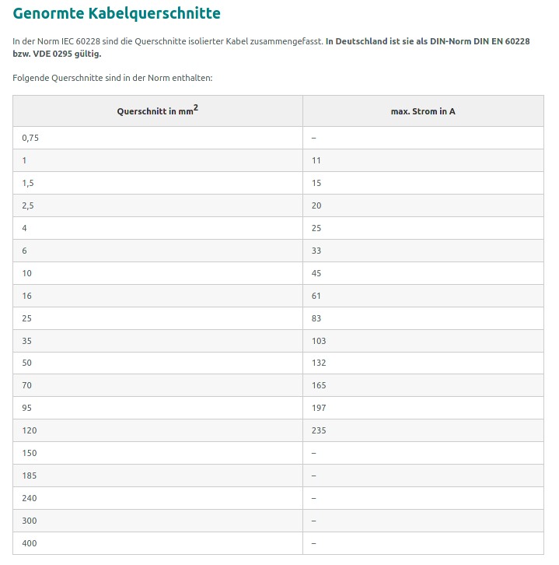
Verbraucher | Anzahl | Spannung [V] | Leistung [W] | Strom [A] | Gesamtstrom [A] | Länge [m] | Leitungsquerschnitt [mm²] | Gew. Leitungsquerschnitt [mm²] | Gew. Sicherung [A] | Formel: https://campingtech.de/elektronik/kabelquerschnitt-berechnen-12v-wohnmobil-van/
GROßVERBRAUCHER |  |  |  |  |  |  | Bezüglich Spannungsabfall (um sicher zu stellen, dassnich fie richtige leistung ankommt) |  |  | Raspberry Pi 3 B Leistung (5W): https://www.pidramble.com/wiki/benchmarks/power-consumption
Kühlschrank | 1.00 | 12.00 | 100.00 | 8.33 | 8.33 | 3.50 | 4.25 | 6.00 | 15.00 | 12V Router WLAN (5W): https://www.amumot.de/wlan-im-auto-internet-fuer-unterwegs-im-wohnmobil/
Standheizung (3A Nennstrom, 15A Anlaufstrom) | 1.00 | 12.00 | 36.00 | 3.00 | 3.00 | 5.25 | 2.30 | 6.00 | 20.00 | Leitfähigkeit | 57.18
Steckdosen Küche 12V (Laptop, Handy, Powerbank, Kamera,) | 1.00 | 12.00 | 180.00 | 15.00 | 15.00 | 3.50 | 7.65 | 6.00 | 20.00 | Kabelrohre | 20
Steckdose hinten | 1.00 | 12.00 | 180.00 | 15.00 | 15.00 | 5.25 | 11.48 | 6.00 | 20.00 | Spannungsfall in % | 0.02
SUMME |  | 12.00 |  | 41.33 | 71.33 | 0.50 | 5.20 | 35.00 | 100.00
KLEINVERBRAUCHER
Herdanzünder | 1.00 | 12.00 | 12.00 | 1.00 | 1.00 | 2.50 | 0.36 | 1.50 | 10.00
Lampen Küche | 2.00 | 12.00 | 5.00 | 0.42 | 0.83 | 4.00 | 0.49 | 1.50 | 5.00
Lampen Bett | 2.00 | 12.00 | 5.00 | 0.42 | 0.83 | 5.50 | 0.67 | 1.50 | 5.00
Lampen Wohnraum | 1.00 | 12.00 | 5.00 | 0.42 | 0.42 | 5.00 | 0.30 | 1.50 | 5.00 | Summe 1.5mm² Kabel | 67
Tauchpumpe | 1.00 | 12.00 | 24.00 | 2.00 | 2.00 | 2.00 | 0.58 | 1.50 | 10.00 | Summe 6mm² Kabel | 35
Gaswarner (1,2W-2W) | 1.00 | 12.00 | 1.20 | 0.10 | 0.10 | 4.00 | 0.06 | 1.50 | 5.00
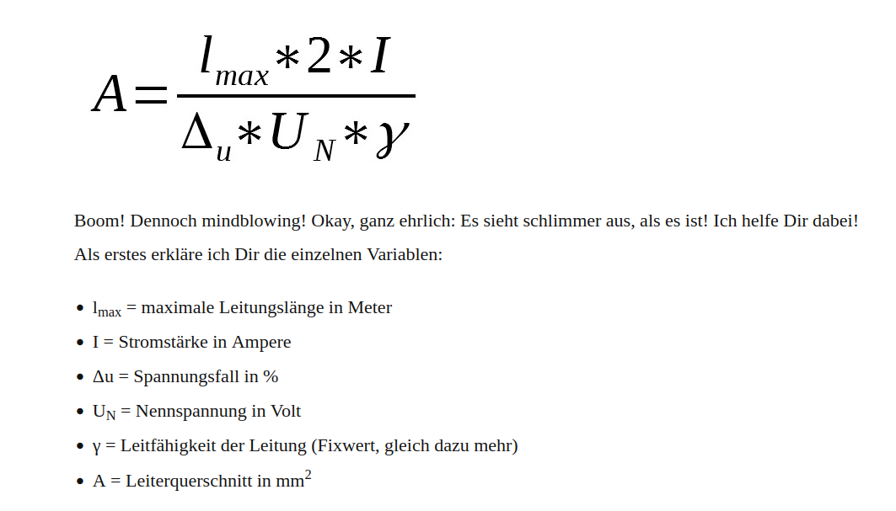
Wlan router | 1.00 | 12.00 | 10.00 | 0.83 | 0.83 | 4.00 | 0.49 | 1.50 | 5.00
Raspberry (5W converter) | 1.00 | 12.00 | 5.00 | 0.42 | 0.42 | 4.00 | 0.24 | 1.50 | 5.00
SUMME (<12A): |  | 12.00 |  | 5.60 | 6.43 | 0.50 | 0.47

Wechselrichter | 1.00 | 12.00 | 2,000.00 | 166.67 | 166.67 | 1.50 | 36.43

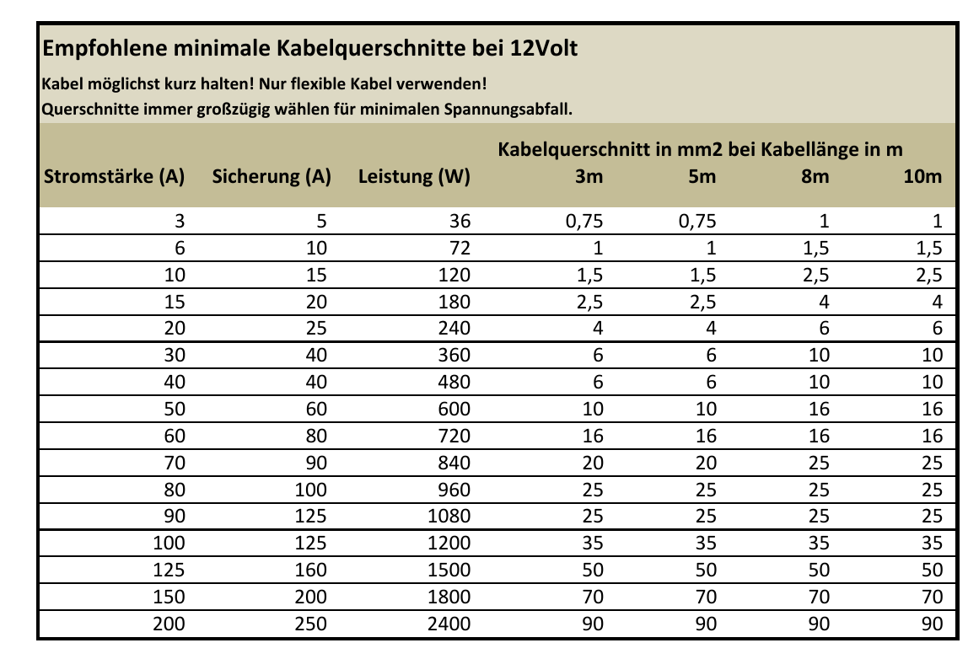
Energieversorgung | Spannung [V] | Leistung [W] | Strom [A] | Länge [m] | Leitungsquerschnitt [mm²] | Gew. Leitungsquerschnitt [mm²] | Gew. Sicherung [A]
Lichtmaschiene ( 140A-30A Eigenbedarf) Abzüglich | 14.4 | 2016 | 140 | 1 | 20.40 | 35 | 120
Solarmodul (Erhaltungsladung 13.8V; Ladephase 14.4V) | 14.4 | 288 | 20 | 1 | 2.91 | 35 | 125
Landstrom | 12 | 300 | 25 | 1 | 3.64 | 35 | 125

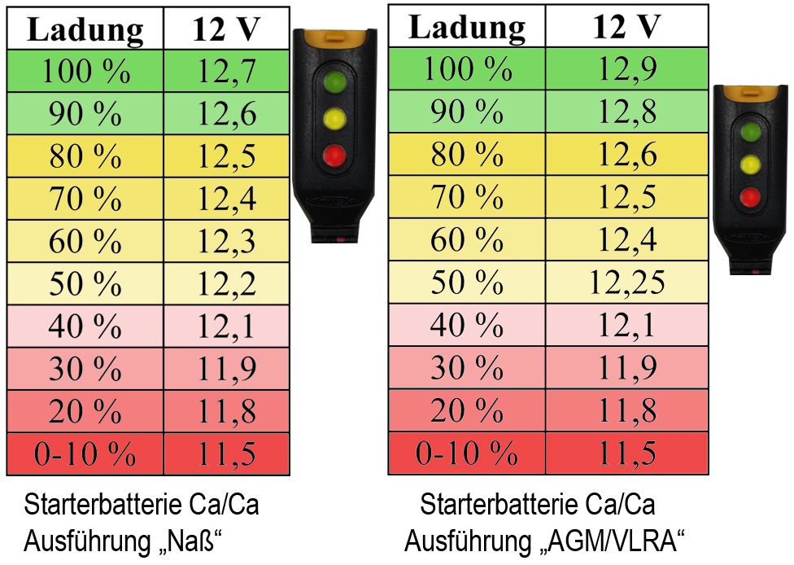
Energiespeicher | Kapazität [Ah] | Ladespannung [V] | Ladestrom [A] | Max Ladestrom [A] | Entladespannungsbereich [V]
Starterbatterie | 100 | 14,8V | 10 | 50 | 12,7V – 12,2V
Bordbatterie 1 | 100 | 14,8V | 10 | 50 | 13,7V – 12,2V
Bordbatterie 2 | 80 | 14,8V | 8 | 40 | 14,7V – 12,2V
 |  |  | Ladestrom mindestens 1/10 der Nennkapazität | Ladestrom nicht mehr als die Hälfte der Nennkapazität | Batterie nicht unter 50% entladen
 |  |  | Guter Lade

